Regiões de Desenvolvimento
 |  | DIAGNÓSTICO SITUACIONAL REGIONALIZADO DO MARANHÃO
 |  | Instituto Maranhense de Estudos Socioeconômicos e Cartográficos - IMESC

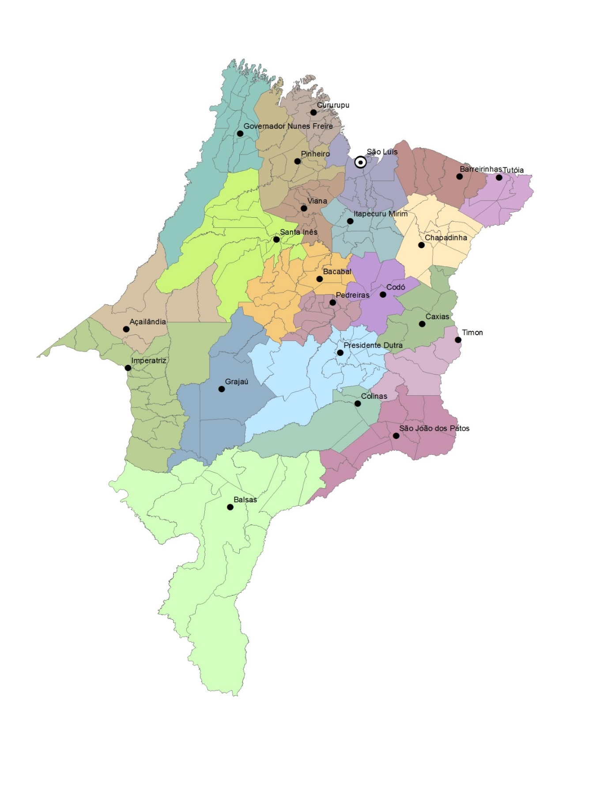
REGIÃO DE DESENVOLVIMENTO | MUNICÍPIO
Alpercatas | Colinas
 | Jatobá
 | Mirador
 | Sucupira Do Norte
Amazônia Maranhense | Açailândia
 | Bom Jesus Das Selvas
 | Buriticupu
 | Itinga Do Maranhão
 | São Francisco Do Brejão
Baixada Maranhense | Bacurituba
 | Bequimão
 | Palmeirândia
 | Pedro Do Rosário
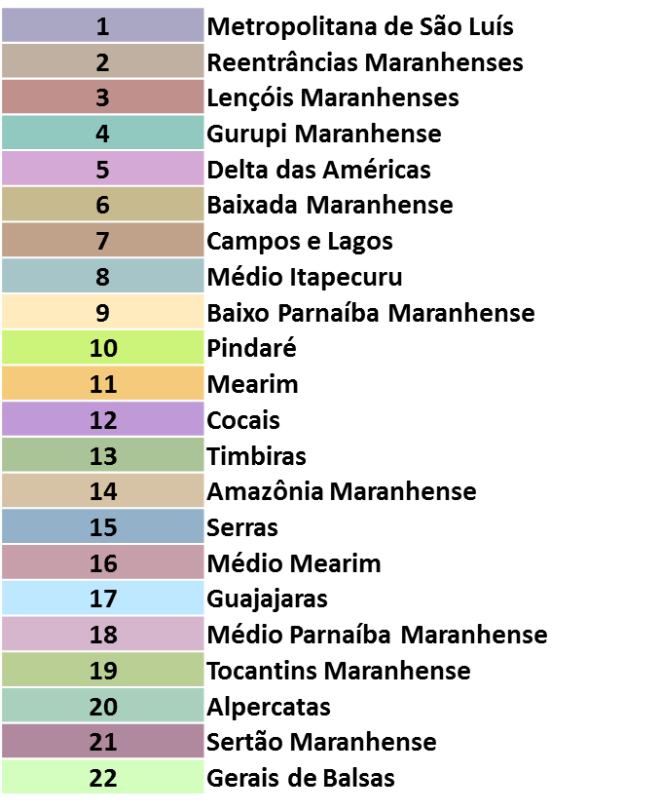
 | Peri Mirim
 | Pinheiro
 | Presidente Sarney
 | Santa Helena
 | São Bento
 | Turiaçu
 | Turilândia
Baixo Parnaíba Maranhense | Afonso Cunha
 | Anapurus
 | Belágua
 | Brejo
 | Buriti
 | Chapadinha
 | Mata Roma
 | Milagres Do Maranhão
 | Santa Quitéria Do Maranhão
 | São Benedito Do Rio Preto
 | Urbano Santos
Campos e Lagos | Arari
 | Cajapió
 | Cajari
 | Matinha
 | Olinda Nova Do Maranhão
 | Penalva
 | São João Batista
 | São Vicente Ferrer
 | Viana
 | Vitória Do Mearim
Cocais | Codó
 | Coroatá
 | Peritoró
 | Timbiras
Delta das Américas | Água Doce Do Maranhão
 | Araioses
 | Magalhães De Almeida
 | Santana Do Maranhão
 | São Bernardo
 | Tutóia
Gerais de Balsas | Alto Parnaíba
 | Balsas
 | Carolina
 | Feira Nova Do Maranhão
 | Fortaleza Dos Nogueiras
 | Loreto
 | Nova Colinas
 | Riachão
 | Sambaíba
 | São Félix De Balsas
 | São Raimundo Das Mangabeiras
 | Tasso Fragoso
Guajajaras | Barra Do Corda
 | Dom Pedro
 | Fernando Falcão
 | Fortuna
 | Gonçalves Dias
 | Governador Archer
 | Governador Eugênio Barros
 | Governador Luiz Rocha
 | Graça Aranha
 | Jenipapo Dos Vieiras
 | Presidente Dutra
 | Santa Filomena Do Maranhão
 | São Domingos Do Maranhão
 | São José Dos Basílios
 | Senador Alexandre Costa
 | Tuntum
Gurupi Maranhense | Amapá Do Maranhão
 | Boa Vista Do Gurupi
 | Cândido Mendes
 | Carutapera
 | Centro Do Guilherme
 | Centro Novo Do Maranhão
 | Godofredo Viana
 | Governador Nunes Freire
 | Junco Do Maranhão
 | Luís Domingues
 | Maracaçumé
 | Maranhãozinho
 | Presidente Médici
 | Santa Luzia Do Paruá
Lençóis Maranhenses | Barreirinhas
 | Humberto De Campos
 | Paulino Neves
 | Primeira Cruz
 | Santo Amaro Do Maranhão
Mearim | Altamira Do Maranhão
 | Alto Alegre Do Maranhão
 | Bacabal
 | Bom Lugar
 | Brejo De Areia
 | Conceição Do Lago-Açu
 | Lago Da Pedra
 | Lago Verde
 | Lagoa Grande Do Maranhão
 | Marajá Do Sena
 | Olho D'água Das Cunhãs
 | Paulo Ramos
 | São Luís Gonzaga Do Maranhão
 | São Mateus Do Maranhão
 | Satubinha
 | Vitorino Freire
Médio Itapecuru | Anajatuba
 | Cantanhede
 | Itapecuru Mirim
 | Matões Do Norte
 | Miranda Do Norte
 | Nina Rodrigues
 | Pirapemas
 | Presidente Vargas
 | Vargem Grande
Médio Mearim | Bernardo Do Mearim
 | Capinzal Do Norte
 | Esperantinópolis
 | Igarapé Grande
 | Joselândia
 | Lago Do Junco
 | Lago Dos Rodrigues
 | Lima Campos
 | Pedreiras
 | Poção De Pedras
 | Santo Antônio Dos Lopes
 | São Raimundo Do Doca Bezerra
 | São Roberto
 | Trizidela Do Vale
Médio Parnaíba Maranhense | Buriti Bravo
 | Matões
 | Parnarama
 | Timon
Metropolitana de São Luís | Alcântara
 | Axixá
 | Bacabeira
 | Cachoeira Grande
 | Icatu
 | Morros
 | Paço Do Lumiar
 | Presidente Juscelino
 | Raposa
 | Rosário
 | Santa Rita
 | São José De Ribamar
 | São Luís
Pindaré | Alto Alegre Do Pindaré
 | Araguana
 | Bela Vista Do Maranhão
 | Bom Jardim
 | Governador Newton Belo
 | Igarapé Do Meio
 | Monção
 | Nova Olinda Do Maranhão
 | Pindaré-Mirim
 | Pio Xii
 | Santa Inês
 | Santa Luzia
 | São João Do Caru
 | Tufilândia
 | Zé Doca
Reentrâncias Maranhenses | Apicum-Açu
 | Bacuri
 | Cedral
 | Central Do Maranhão
 | Cururupu
 | Guimarães
 | Mirinzal
 | Porto Rico Do Maranhão
 | Serrano Do Maranhão
Serras | Arame
 | Formosa Da Serra Negra
 | Grajaú
 | Itaipava Do Grajaú
 | São Pedro Dos Crentes
 | Sítio Novo
Sertão Maranhense | Barão De Grajaú
 | Benedito Leite
 | Lagoa Do Mato
 | Nova Iorque
 | Paraibano
 | Passagem Franca
 | Pastos Bons
 | São Domingos Do Azeitão
 | São Francisco Do Maranhão
 | São João Dos Patos
 | Sucupira Do Riachão
Timbiras | Aldeias Altas
 | Caxias
 | Coelho Neto
 | Duque Bacelar
 | São João Do Soter
Tocantins Maranhense | Amarante Do Maranhão
 | Buritirana
 | Campestre Do Maranhão
 | Cidelândia
 | Davinópolis
 | Estreito
 | Governador Edison Lobão
 | Imperatriz
 | João Lisboa
 | Lajeado Novo
 | Montes Altos
 | Porto Franco
 | Ribamar Fiquene
 | São João Do Paraíso
 | São Pedro Da Água Branca
 | Senador La Rocque
 | Vila Nova Dos Martírios

